STARKDOOR
Фото | Предел огнестойкости | Размер по коробке | ОПИСАНИЕ | ОПТ | Малый ОПТ | Розница
Двери технические
 |  | 880 х 2080 980 х 2080 1080х2080 | Дверь металлическая, противопожарная, ДП-1-60, одностворчатая, заполнение мин.плитой, правая. Наружное открывание. Коробка (порог 40мм, наличник). Полотно 60 мм, проклееное, сталь на полотне 1,0мм, на коробке 1,2мм, порог 1,4 мм. Покрытие полимерное-порошковое RAL 7035. Врезной цилиндровый замок 1739 с защелкой. Цилиндр ключ/ключ. Нажимная ручка черного цвета на планке. 2 петли на винтах с опорным подшипником.Уплотнитель D. Закладная под доводчик. Терморасширяющаяся лента. | 8,810.00р. | 9,700.00р. | 12,150.00р.
 |  | 1280 х 2080 1380 х 2080 1480 х 2080 | Дверь металлическая, противопожарная, ДП-1,5-60, двухстворчатая, равнопольная, заполнение мин.плитой, правая. Наружное открывание. Коробка (порог 40мм, наличник). Полотно 60 мм, проклееное, сталь на полотне 1,0мм, на коробке 1,2мм, порог 1,4 мм. Покрытие полимерное-порошковое RAL 7035 (серый). Врезной цилиндровый замок 1739 с защелкой. Цилиндр ключ/ключ. Нажимная ручка черного цвета на планке. 2 петли на винтах с опорным подшипником.Уплотнитель D. Закладная под доводчик. Терморасширяющаяся лента. Торцевые шпингалеты. | 13,420.00р. | 14,800.00р. | 18,500.00р.
 |  | Под заказ | Дверь металлическая, противопожарная, ДП-2-60, двухстворчатая, равнопольная, заполнение мин.плитой, правая. Наружное открывание. Коробка (порог 40мм, наличник). Полотно 60 мм, проклееное, сталь на полотне 1,0мм, на коробке 1,2мм, порог 1,4 мм. Покрытие полимерное-порошковое RAL 7035. Врезной цилиндровый замок 1739 с защелкой. Цилиндр ключ/ключ. Нажимная ручка черного цвета на планке. 2 петли на винтах с опорным подшипником.Уплотнитель D. Закладная под доводчик. Терморасширяющаяся лента. Торцевые шпингалеты. |  | - р. | - р.
Двери противопожарные El-60
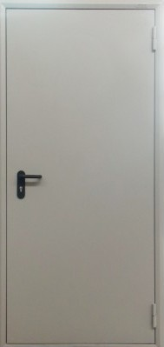 | El-60 | 880 х 2080 980 х 2080 1080х2080 | Дверь металлическая, противопожарная, ДП-1-60, одностворчатая, заполнение мин.плитой, правая/левая. Наружное открывание. Коробка (порог 40мм, наличник). Полотно 60 мм, проклееное, сталь на полотне 1,0мм, на коробке 1,2мм, порог 1,4 мм. Покрытие полимерное-порошковое RAL 7035. Врезной цилиндровый замок 1739 с защелкой. Цилиндр ключ/ключ. Нажимная ручка черного цвета на планке. 2 петли на винтах с опорным подшипником.Уплотнитель D. Закладная под доводчик. Терморасширяющаяся лента. | 9,370.00р. | 10,350.00р. | 12,950.00р.
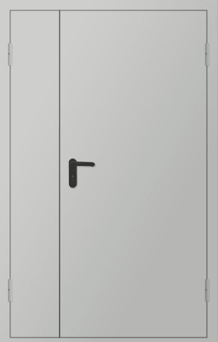 | El-60 | 1280 х 2080 1380 х 2080 1480 х 2080 | Дверь металлическая, противопожарная, ДП-1,5-60, двухстворчатая, равнопольная, заполнение мин.плитой, правая/левая. Наружное открывание. Активная створка 900мм. Коробка (порог 40мм, наличник). Полотно 60 мм, проклееное, сталь на полотне 1,0мм, на коробке 1,2мм, порог 1,4 мм. Покрытие полимерное-порошковое RAL 7035 (серый). Врезной цилиндровый замок 1739 с защелкой. Цилиндр ключ/ключ. Нажимная ручка черного цвета на планке. 2 петли на винтах с опорным подшипником.Уплотнитель D. Закладная под доводчик. Терморасширяющаяся лента. Торцевые шпингалеты. | 14,730.00р. | 16,250.00р. | 20,350.00р.
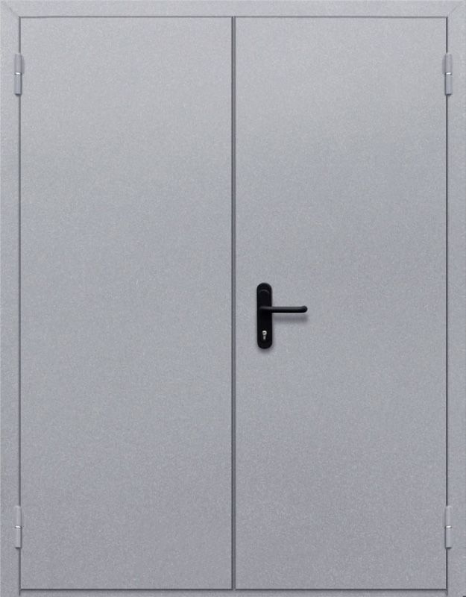 | El-60 | Под заказ | Дверь металлическая, противопожарная, ДП-2-60, двухстворчатая, равнопольная, заполнение мин.плитой, правая/левая. Наружное открывание. Коробка (порог 40мм, наличник). Полотно 60 мм, проклееное, сталь на полотне 1,0мм, на коробке 1,2мм, порог 1,4 мм. Покрытие полимерное-порошковое RAL 7035. Врезной цилиндровый замок 1739 с защелкой. Цилиндр ключ/ключ. Нажимная ручка черного цвета на планке. 2 петли на винтах с опорным подшипником.Уплотнитель D. Закладная под доводчик. Терморасширяющаяся лента. Торцевые шпингалеты. | - р. | - р. | - р.
Двери противопожарные El-90
 | El-90 | Под заказ | Дверь металлическая, противопожарная, ДП-1-60, одностворчатая, заполнение мин.плитой, правая/левая. Наружное открывание. Коробка (порог 40мм, наличник). Полотно 60 мм, проклееное, сталь на полотне 1,0мм, на коробке 1,2мм, порог 1,4 мм. Покрытие полимерное-порошковое RAL 7035. Врезной цилиндровый замок 1739 с защелкой. Цилиндр ключ/ключ. Нажимная ручка черного цвета на планке. 2 петли на винтах с опорным подшипником.Уплотнитель D. Закладная под доводчик. Терморасширяющаяся лента. | - р. | - р. | - р.
 | El-90 | Под заказ | Дверь металлическая, противопожарная, ДП-1,5-60, двухстворчатая, равнопольная, заполнение мин.плитой, правая/левая. Наружное открывание. Активная створка 900мм. Коробка (порог 40мм, наличник). Полотно 60 мм, проклееное, сталь на полотне 1,0мм, на коробке 1,2мм, порог 1,4 мм. Покрытие полимерное-порошковое RAL 7035 (серый). Врезной цилиндровый замок 1739 с защелкой. Цилиндр ключ/ключ. Нажимная ручка черного цвета на планке. 2 петли на винтах с опорным подшипником.Уплотнитель D. Закладная под доводчик. Терморасширяющаяся лента. Торцевые шпингалеты. | - р. | - р. | - р.
 | El-90 | Под заказ | Дверь металлическая, противопожарная, ДП-2-60, двухстворчатая, равнопольная, заполнение мин.плитой, правая/левая. Наружное открывание. Коробка (порог 40мм, наличник). Полотно 60 мм, проклееное, сталь на полотне 1,0мм, на коробке 1,2мм, порог 1,4 мм. Покрытие полимерное-порошковое RAL 7035. Врезной цилиндровый замок 1739 с защелкой. Цилиндр ключ/ключ. Нажимная ручка черного цвета на планке. 2 петли на винтах с опорным подшипником.Уплотнитель D. Закладная под доводчик. Терморасширяющаяся лента. Торцевые шпингалеты. | - р. | - р. | - р.

